Certificación
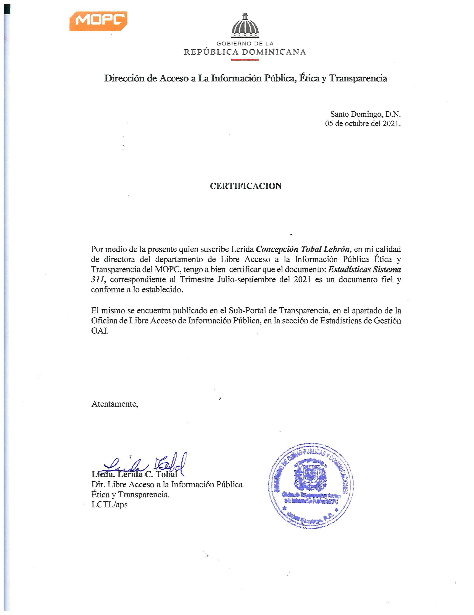

Estadística


Ministerio de Obras Públicas y Comunicaciones
Direccion de Libre Acceso a la Información Pública OAI

Estadísticas 311 Quejas, Reclamaciones y Sugerencias

Trimestre: |  | JULIO - SEPTIEMBRE 2021

ESTATUS

TIPO | CASO | RESUELTA | PENDIENTE
QUEJAS | 41 | 15 | 26
RECLAMACIONES | 0 | 0 | 0
SUGERENCIAS | 0 | 0 | 0
OTRA | 0 | 0 | 0
TOTAL | 41 | 0 | 0
Total | 41 | 15 | 26

